Sheet1
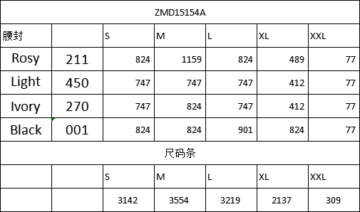
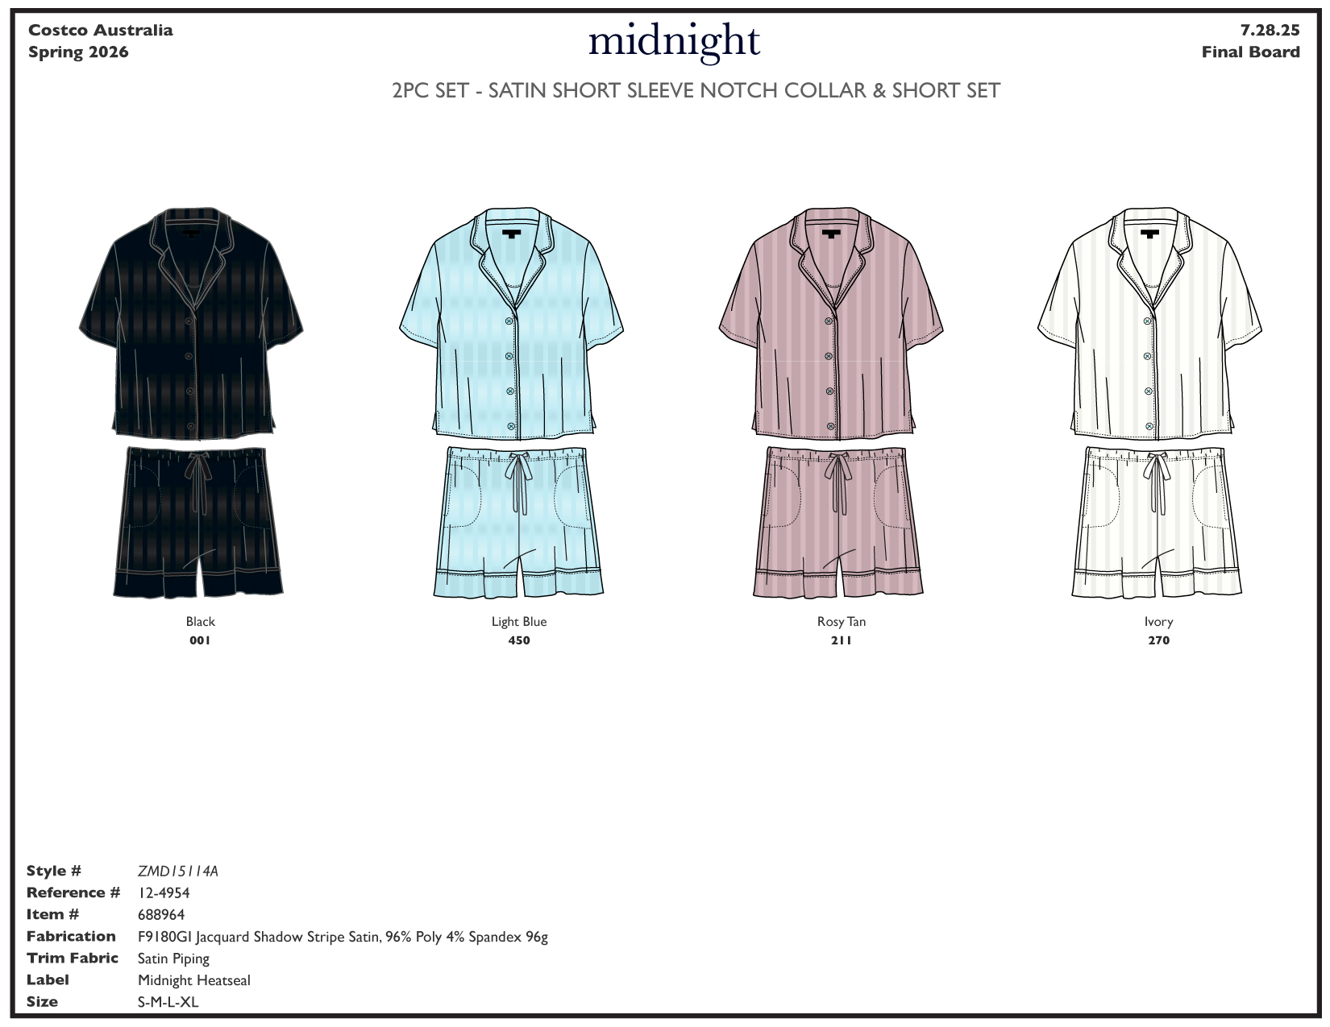

颜色 | 款号 | 型号 | S | M | L | XL | XXL | total
ROSY | ZMD15114A | CSSH18029104C | 824 | 1159 | 824 | 489 | 77 | 3373
LIGHT | ZMD15114A | CSSH18029104B | 747 | 747 | 747 | 412 | 77 | 2730
IVORY | ZMD15114A | CSSH18029104D | 747 | 824 | 747 | 412 | 77 | 2807
BLACK | ZMD15114A | CSSH18029104A | 824 | 824 | 901 | 824 | 77 | 3450
通用款 | ZMD15114A | CSSH18029104E |  |  |  |  |  | 400
 |  |  |  |  |  |  | total | 12760
透明圆贴 | ZMD15114A | / | 25520
尺码条 | ZMD15114A | CSSH18029104 | 3142 | 3554 | 3219 | 2137 | 309 | 12361
通用款尺码条 | ZMD15114A | CSSH18029104 | 160 | 60 | 60 | 60 | 60 | 400
 |  |  |  |  |  |  |  | 12761

